KU-GROUP T
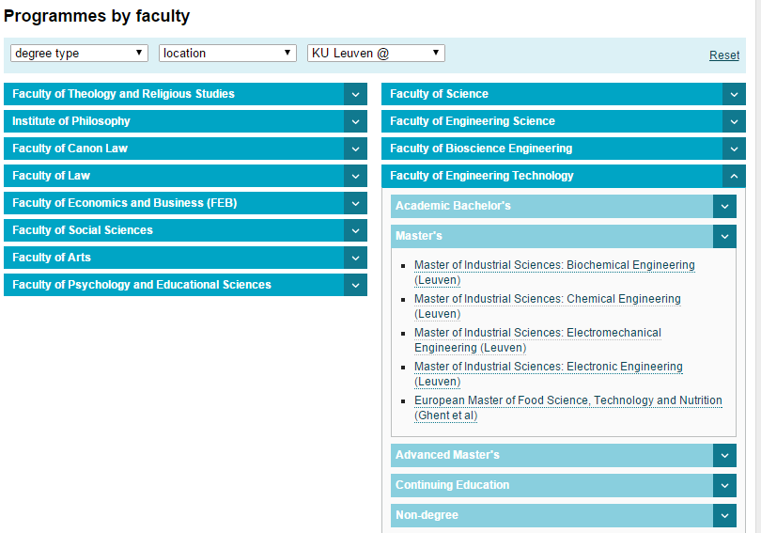
El programa de máster en Ingeniería Industrial incorpora un módulo de Especialidad optativo, de 30 ECTS que puede realizarse a través de un Bloque de movilidad:
Materias optativas cursadas en programas de movilidad: hasta 30 créditos. Complemento de Trabajo Fin de Máster cursado en programas de movilidad: 18 créditos
NOTA IMPORTANTE:
Se deben haber cursado todos los complementos de acceso al máster durante los estudios de grado
Escuela Técnica Superior de Ingeniería de Algeciras |  |  |  | Faculty of Engineering Technology / Faculty of Engineering Science
Code | Subject | Course | ECTS | Code | Subject | Course | ECTS
 | Tecnología de máquinas |  | 5 | T31MPE | Machine Parts (3º BAC - IS) |  | 6
 |  |  |  | T41DAC | Dynamic Aspects of Machine Construction (MIS-EM ENG) |  | 4
 | Tecnología química |  | 5 | T37PCE | Process Control (3º BAC - IS) |  | 5
 |  |  |  | T49RPT | Reactor and Process Technology (MIS-CHE ENG) |  | 4
 | Tecnología eléctrica |  | 5 | H04A0A | Power Systems (ME - ENERGY) |  | 3
 |  |  |  | H04A9A | Power System Calculations (ME - ENERGY) |  | 3
 |  |  |  | H04C2A | Regulatory Affairs (ME - ENERGY) |  | 3
 | Tecnología hidráulica
 | Tecnología energética |  | 5 | H04Y4A | Thermal Systems and Energy Management (MME) |  | 6
 | Diseño electrónico |  | 5 | T34EOE | Electronic Design (3º BAC - IS) |  | 6
 |  |  |  | T45PEL | Power Electronics (MIS-ELECTRO ENG) |  | 6
 | Administración y gestión de empresas
 | Sistemas integrados de producción |  | 5 | H04V6A | Introduction to Operational Management and Logistics (MME) |  | 3
 |  |  |  | H00K1A | Engineering Economy (MME) |  | 3
 | Recursos humanos y prevención |  | 5 | STLEHU | Strategy, Leadership & Human Resources (PPIEE) |  | 3
 |  |  |  | H08N0A | Introduction to Safety Engineering (MME) |  | 3
 | Proyectos |  | 3 | H04X2A | Project Management (MME) |  | 3
 |  | TOTAL | 38 |  |  |  | 61

 |  |  |  |  | Degree | Faculty
 |  |  |  | BAC - IS | Bachelor of Industrial Sciences (Leuven) | Faculty of Engineering Technology
 |  |  |  | MIS-EM ENG | Master of Industrial Sciences: Electromechanical Engineering (Leuven) | Faculty of Engineering Technology
 |  |  |  | MIS-CHE ENG | Master of Industrial Sciences: Chemical Engineering (Leuven) | Faculty of Engineering Technology
 |  |  |  | MIS-CHE ENG | Master of Industrial Sciences: Chemical Engineering (Leuven) | Faculty of Engineering Technology
 |  |  |  | MIS-ELECTRO ENG | Master of Industrial Sciences: Electronic Engineering (Leuven) | Faculty of Engineering Technology
 |  |  |  | MME | Master of Mechanical Engineering (Leuven) | Faculty of Engineering Science
 |  |  |  | ME - ENERGY | Master of Engineering: Energy (Leuven) | Faculty of Engineering Science
 |  |  |  | PPIEE | Postgraduate Programme in Innovation and Entrepreneurship in Engineering (Leuven) | Faculty of Engineering Technology

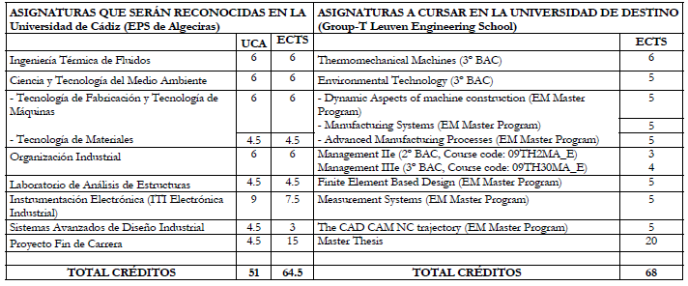
 |  |  |  |  |  | INFO
 |  |  |  |  |  | https://onderwijsaanbod.kuleuven.be/opleidingen/e/index.htm#bl=11;&f=-1,-1,-1

POLIMI
El programa de máster en Ingeniería Industrial incorpora un módulo de Especialidad optativo, de 30 ECTS que puede realizarse a través de un Bloque de movilidad:
Materias optativas cursadas en programas de movilidad: hasta 30 créditos. Complemento de Trabajo Fin de Máster cursado en programas de movilidad: 18 créditos
NOTA IMPORTANTE:
Se deben haber cursado todos los complementos de acceso al máster durante los estudios de grado
Escuela Técnica Superior de Ingeniería de Algeciras |  |  |  | School of Industrial and Information Engineering
Code | Subject | Course | ECTS | Code | Subject | Course | ECTS

BRASOV
El programa de máster en Ingeniería Industrial incorpora un módulo de Especialidad optativo, de 30 ECTS que puede realizarse a través de un Bloque de movilidad:
Materias optativas cursadas en programas de movilidad: hasta 30 créditos. Complemento de Trabajo Fin de Máster cursado en programas de movilidad: 18 créditos
NOTA IMPORTANTE:
Se deben haber cursado todos los complementos de acceso al máster durante los estudios de grado
Escuela Técnica Superior de Ingeniería de Algeciras |  |  |  | Faculty of Engineering
Code | Subject | Course | ECTS | Code | Subject | Course | ECTS
605035 | Sistemas Avanzados de Diseño Industrial |  | 4.5 | DTI2 | Technical Drawing and Computer Graphics II | 2 | 5
605020 | Metalotecnia e Ingeniería de Materiales |  | 4.5 | STMA | Materials Science and Engineering | 2 | 6
 | Ciencia y Tecnología del Medio Ambiente |  |  | DCA/D01.ED.03.3 | Water Recycling |  | 6
 |  |  |  | DCA/D01.ED.03.5 | Atmospheric Pollution Treatment |  | 4

 | Tecnología de máquinas |  | 5 |  | INFO
 | Tecnología química |  | 5 |  | http://www.unitbv.ro/orien/EducationalOffer/StudyinForeignLanguages.aspx
 | Tecnología hidráulica |  | 5
 | Tecnología energética |  | 5
 | Diseño electrónico |  | 5
 | Administración y gestión de empresas |  | 5
 | Sistemas integrados de producción |  | 5
 | Recursos humanos y prevención |  | 5

WRUT
El programa de máster en Ingeniería Industrial incorpora un módulo de Especialidad optativo, de 30 ECTS que puede realizarse a través de un Bloque de movilidad:
Materias optativas cursadas en programas de movilidad: hasta 30 créditos. Complemento de Trabajo Fin de Máster cursado en programas de movilidad: 18 créditos
NOTA IMPORTANTE:
Se deben haber cursado todos los complementos de acceso al máster durante los estudios de grado
Escuela Técnica Superior de Ingeniería de Algeciras |  |  |  | Faculty of Engineering
Code | Subject | Course | ECTS | Code | Subject | Course | ECTS | Observaciones | Archivo | Página | Coord. ECTS
662001 | Tecnología eléctrica | 1 | 5 | ELR052532W | Electrical Power Systems Management | 1/3 (W) | 1
 |  |  |  | ELR052532S | Electrical Power Systems Management | 1/3 (W) | 1
 |  |  |  | ESN001501W | Advanced Technology in Electrical Power Generation | 1/1 (W) | 3
 |  |  |  | ESN001501C | Advanced Technology in Electrical Power Generation | 1/1 (W) | 1
 | Tecnología de máquinas |  | 5 | MMM041405 | Modelling of multibody systems |  | 2 | PROJECTS | EN_KPR_W10_MBMAN_IIM_ST | 18 | NO
 |  |  |  | MMM041404 | Machinery Design Process |  | 3 | LECTURES AND PROJECTS | EN_KPR_W10_MBMAN_IIM_ST | 14
 |  |  |  | MMM041406 | Testing of Vehicle Elements and Assemblies |  | 1 | LAB | EN_KPR_W10_MBMAN_IIM_ST | 22
 | Tecnología química |  | 5 | ICC024014w | Process modeling in chemical engineering |  | 2 | Chemical and process engineering | w3_iim_2015_2016 (Pendiente programa) |  | Faltan programas
 |  |  |  | ICC024014l | Process modeling in chemical engineering |  | 2 | Specialization: Applied chemical engineering | w3_iim_2015_2016 (Pendiente programa)
 |  |  |  | ICC024015w | Multiphase systems in chemical processes |  | 3 |  | w3_iim_2015_2016 (Pendiente programa)
 | Tecnología hidráulica |  | 5 | ***
 |  |  |  | ***
 | Tecnología energética |  | 5 | MMM041411 | Developing Engine Technology |  | 5 |  | EN_KPR_W10_MBMAN_IIM_ST | 38 | NO
 |  |  |  | ***
 | Diseño electrónico |  | 5 | ELR033313 | Analogue and Digital Measurement Systems |  | 3 |  | w5_syllabuses_14_15 |  | NO
 |  |  |  | ELR032531 | Electric Power System Operation and Control |  | 3 |  | w5_syllabuses_14_15
 |  |  |  | MMM041415 | Electronics in car vehicles |  | 5 | ALTERNATIVA EN MASTER MM | EN_KPR_W10_MBMAN_IIM_ST | 54
 |  |  |  | MMM041403 | Machine and Device Control Systems |  | 5 | ALTERNATIVA EN MASTER MM | EN_KPR_W10_MBMAN_IIM_ST | 10
 | Administración y gestión de empresas |  | 5 | ZMZ1201W | Process Management |  | 2 |  | w8z_2015_master_syllabus |  | NO
 |  |  |  | IEZ2201 | Business Process Modeling |  | 2 |  | w8z_2015_master_syllabus
 |  |  |  | IEZ2205 | E-economy |  | 3 |  | w8z_2015_master_syllabus
 | Sistemas integrados de producción |  | 5 | ZMZ1402 | Logistics Management Tools |  | 2 |  | w8z_2015_master_syllabus |  | NO
 |  |  |  | ZMZ2204 | Strategic Management |  | 3 |  | w8z_2015_master_syllabus
 | Recursos humanos y prevención |  | 5 | PSZ2201 | Organizational Psychology |  | 2 |  | w8z_2015_master_syllabus |  | NO
 |  |  |  | ZMZ2201 | Management Ethics |  | 3 |  | w8z_2015_master_syllabus
 |  |  |  | PRZ1206 | Legal protection of information |  | 2 |  | w8z_2015_master_syllabus
 |  |  |  | MMM041418 | Communication for Engineers |  | 1 | ALTERNATIVA EN MASTER MM | EN_KPR_W10_MBMAN_IIM_ST | 69
 | Proyectos |  | 3 | MMM041412 | Management for Engineers |  | 3 |  | EN_KPR_W10_MBMAN_IIM_ST | 43 | OK
 |  |  |  | MMM041413 | CAD/FEM Project (Metals) |  | 4 |  | EN_KPR_W10_MBMAN_IIM_ST | 46 | NO

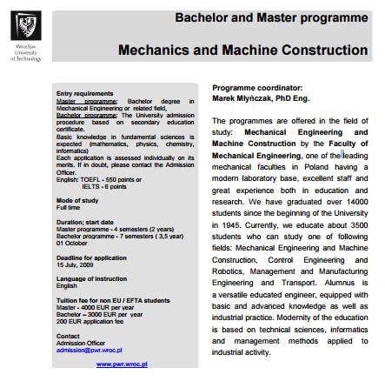
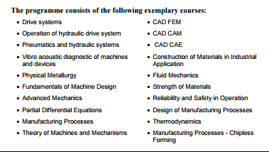
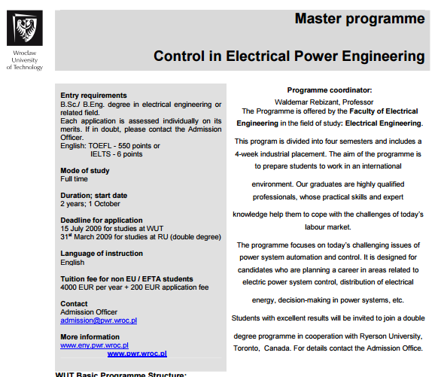
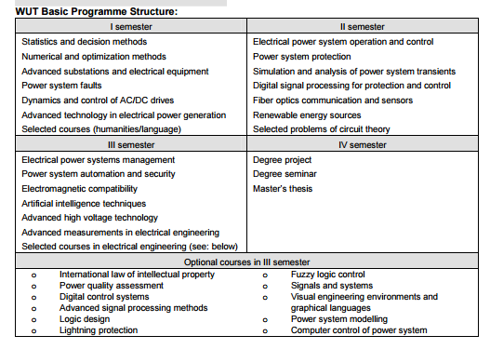

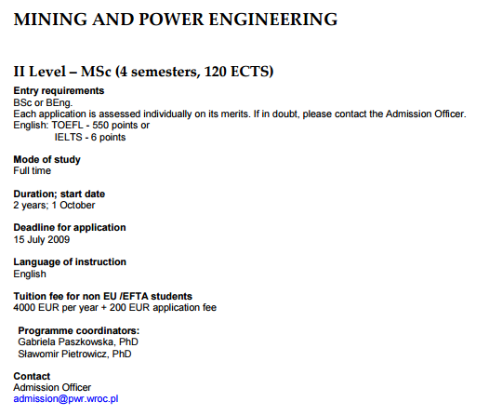
 |  |  |  |  |  |  |  | http://pwr-2005.wroc.pl/upload_module/files/english%20version/degree_programmes_2009/Mining%20and%20Power%20Engineering.pdf

